L
 | MENU-Store | Готовое меню для бизнеса

 | Ростбиф с отварным киноа и ягодным соусом |  |  |  |  |  |  | открыть Facebook
 |  |  |  |  |  |  |  | открыть Сайт

 | Ингредиенты | Нетто | Отход | Брутто | Цена за 1 кг | Нетто | Брутто | Себестоимость
1 | Ростбиф маринованный | 130.0 | 20% | 162.5 | 1,067.6 ₽ | 139 ₽ | 173 ₽ | Стоимость порции | 178 ₽
2 | Киноа отварное | 100.0 | 0% | 100.0 | 160.1 ₽ | 16 ₽ | 16 ₽ | Потери | -35 ₽
3 | Томаты черри | 10.0 | 2% | 10.2 | 400.0 ₽ | 4 ₽ | 4 ₽ | Стоимость упаковки | 4.1 ₽
4 | Соус Ягодный | 20.0 | 3% | 20.6 | 424.8 ₽ | 8 ₽ | 9 ₽ | Итог: | 218 ₽
5 | Салат Мангольд | 0.5 | 29% | 0.7 | 1,000.0 ₽ | 1 ₽ | 1 ₽
6 | Салат Корн | 0.5 | 29% | 0.7 | 1,000.0 ₽ | 1 ₽ | 1 ₽ | Выход готовой порции
7 | Кукуруза мини початки отварные | 10.0 | 0% | 10.0 | 1,000.3 ₽ | 10 ₽ | 10 ₽ | Горячая обработка (отход) | 0%
8 |  |  |  |  |  |  |  | Вес продукта до г/о (гр) | 0
9 |  |  |  |  |  |  |  | Выход порции (гр) | 271
10
11 |  |  |  |  |  |  |  | Пищевая ценность
12 |  |  |  |  |  |  |  | Белки | 39.4
14 |  |  |  |  |  |  |  | Жиры | 11.2
15 |  |  |  |  |  |  |  | Углеводы | 22.5
16 |  |  |  |  |  |  |  | Калорийность | 364
20

 | Выход: | 271.0 |  |  |  | 178 ₽ | 214 ₽

 | Технология приготовления: |  |  |  |  | Фото:

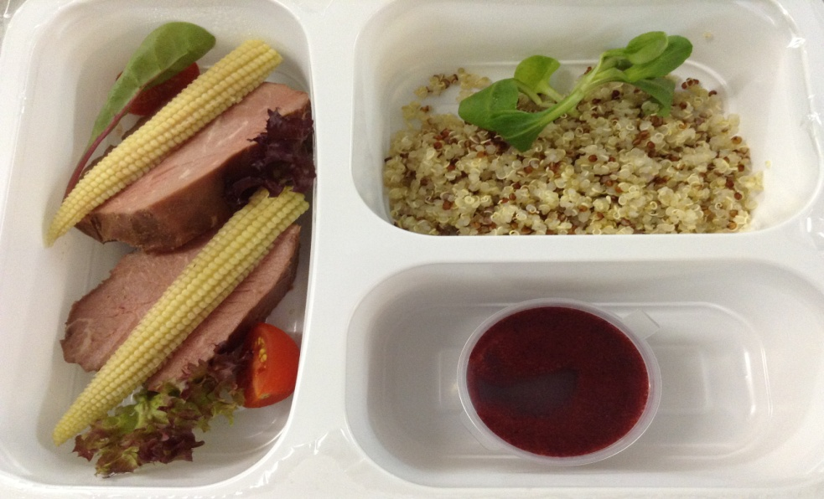
 | После того как ростбиф замариновался, его нужно обжарить. Затем завакуумировать. Далее опустить в воду, температура которой должна составлять 73оС. Поместить в ПКШ на режим пар примерно на 1,5 часа, если кусок большой, и на 40 мин, если маленький. После достижения готовности опустить в ледяную воду. Ростбиф суви освободить от пакета, нарезать на стейки, выложить в 3-секционный бокс вместе с киноа отварным, украсить томатами черри, початками кукурузы и зеленью салатов Корн и Мангольд. Соус ягодный порционировать отдельно в одноразовый соусник. Хранение: в условиях холодильной камеры при температуре 2—4оС не более 8 часов.

